Nabídka
Nabídkový rozpočet
1.Mateřská škola Karlovy Vary, Komenského 7, příspěvková organizace Komenského 7 360 01 Karlovy Vary
Herní plocha - MŠ Cestička E. Destinnové 1
Varianta: |  |  | č. nabídky:
 |  |  | datum:
pol. | název položky |  | mj. | p.j. | jed.cena | celkem
1 | zřízení přístupu na staveniště - demontáž plotových polí a zpětné uvedení do původního stavu |  | kp | 1 |  | - Kč
2 | strojní stržení drnu a odkopávky 20-25cm v požadovaném tvaru - přerovnání a úprava pláně |  | m2 | 110 |  | - Kč
3 | nakládka drnu a výkopku na kontejner + odvoz vč.skládkovného - koef.1,3 |  | m3 | 28.6 |  | - Kč
4 | odkopání zeminy a tvarování plochy do požadovaném tvaru - přerovnání a úprava pláně |  | m3 | 38 |  | - Kč
5 | nakládka části výkopku na kontejner + odvoz vč.skládkovného - koef.1,3 |  | m3 | 13 |  | - Kč
6 | hutnění náspu po vrstvách |  | m2 | 65 |  | - Kč
7 | štěrková podkladní vrstva pod betonovou desku - 15cm - vč. rovnání a hutnění (150mm štěrkodrť 0-32mm) |  | m2 | 68 |  | - Kč
8 | betonáž a tvarování 3D valů, kopce pod skluzavku a okolní plochy do požadovaného tvaru - vč. betonu a manipulace |  | m3 | 19 |  | - Kč
9 | Hrubé terénní úpravy kolem ukončovacích lemů a svahu povrchu, uhrabání a osetí travním semenem |  | kpl | 1 |  | - Kč
10 | bezpečný polyuretanový povrch SmartSoft EPDM 35mm (25mm SBR + 10mm EPDM)- HIC 1,6m v dané barevnosti |  | m2 | 60 |  | - Kč
11 | příplatek za pokládku povrchu na šikmé stěny - zvýšená pracnost a časová náročnost |  | kpl. | 1 |  | - Kč
12 | Kids Tramp "Playground Loop", Velikost rámu: 150 x 150 cm a výška 30 cm do hřiště, pro zabudování do terénu, skákací matrace proti vandalismu o velikosti 107 x 107 cm je vyztužená ocelovým lankem zapracovaným do jednotlivých pásů, skákací plocha pr. 107 cm, vhodná i pro veřejné plochy, 36 ocelových pružin žárově zinkovaných. Certikace TÜV |  | ks | 1 |  | - Kč
13 | příplatek - grafika lem trampolíny |  | ks | 1 |  | - Kč
14 | příprava základu 150x150x65cm (součásně při stavbě hřiště) pro osazení trampolíny vč. výkopu jámy, likvidace zeminy, betonáže základových pasů a osazení + hrubá úprava terénu kolem trampolíny |  | kpl. | 1 |  | - Kč
15 | Skluzavka nerezová, výška nástupu 1500mm, šířka 500mm - certifikovaná dle ČSN EN 1176 - vč. osazení do betonu |  | ks | 1 |  | - Kč
16 | 3D Grafika z celoprobarveného EPDM (nejedná se o nástřik) - boule -30cm - herní prvkem - certifikováno dle ČSN EN 1176-2 |  | ks | 6 |  | - Kč
17 | Ocelová kotva PZ - pro přímou betonáž- pro uchycení sedáku, kostky, koule do betonu |  | ks | 6 |  | - Kč
18 | Herní prvek - kladina vč.instalace |  | ks | 1 |  | - Kč

doprava a režie spodní stavba
doprava a režie umělý povrch

Cena celkem bez DPH |  |  |  |  |  | - Kč
DPH 21% |  |  |  |  |  | - Kč
Cena celkem vč. DPH |  |  |  |  |  | - Kč

Navržená Barevnost:

 | mix světle modrá 50% a temně modrá 50% | světle modrá |  |  | mix pískově žlutá 50%a béžová 50%
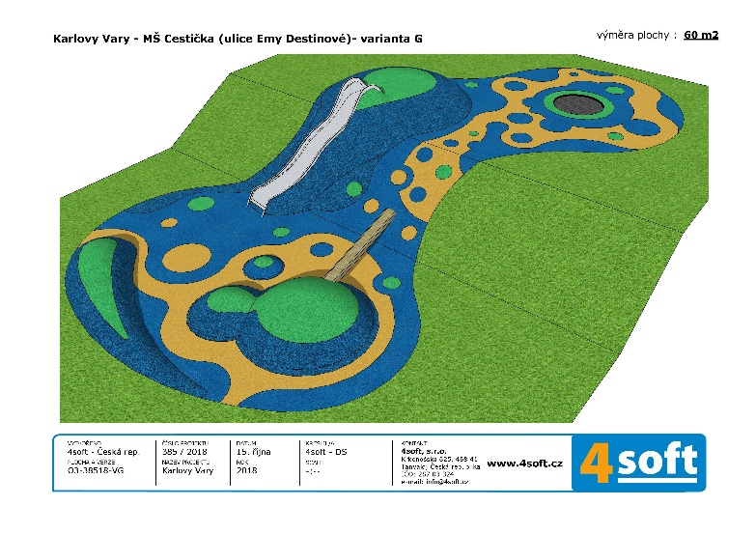 Grafický návrh:
Poznámky: |  |  |  | razítko
Nabídku vypracoval:

